2022_04_data
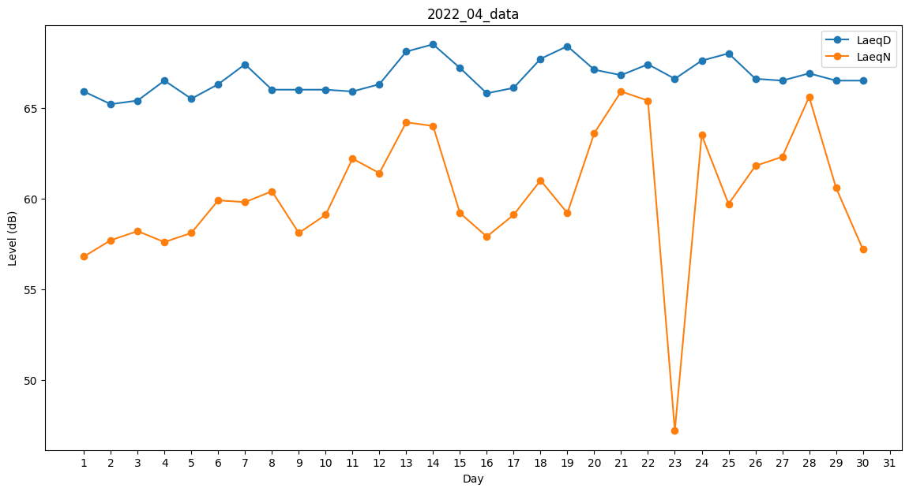
Day | LaeqD | LaeqN
1 | 65.9 | 56.8
2 | 65.2 | 57.7
3 | 65.4 | 58.2
4 | 66.5 | 57.6
5 | 65.5 | 58.1
6 | 66.3 | 59.9
7 | 67.4 | 59.8
8 | 66 | 60.4
9 | 66 | 58.1
10 | 66 | 59.1
11 | 65.9 | 62.2
12 | 66.3 | 61.4
13 | 68.1 | 64.2
14 | 68.5 | 64
15 | 67.2 | 59.2
16 | 65.8 | 57.9
17 | 66.1 | 59.1
18 | 67.7 | 61
19 | 68.4 | 59.2
20 | 67.1 | 63.6
21 | 66.8 | 65.9
22 | 67.4 | 65.4
23 | 66.6 | 47.2
24 | 67.6 | 63.5
25 | 68 | 59.7
26 | 66.6 | 61.8
27 | 66.5 | 62.3
28 | 66.9 | 65.6
29 | 66.5 | 60.6
30 | 66.5 | 57.2

